Sheet1
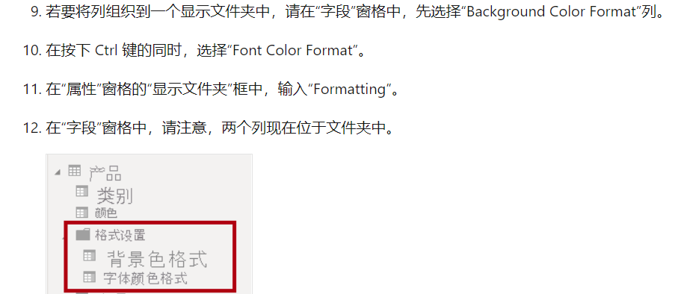
1.在用Sqlserver导入数据后点击Transfrom Data会弹出Power Query Editor，然后点击Column Quality，会验证导入的数据是否有错误

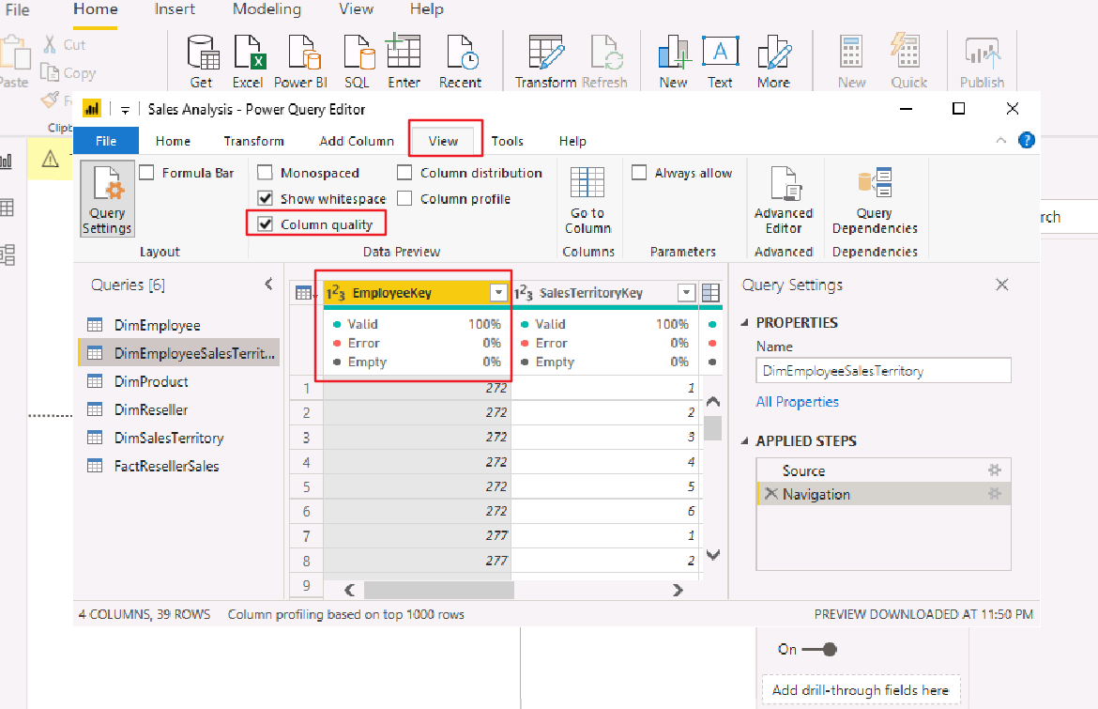

2.不需要创建1：1的模型
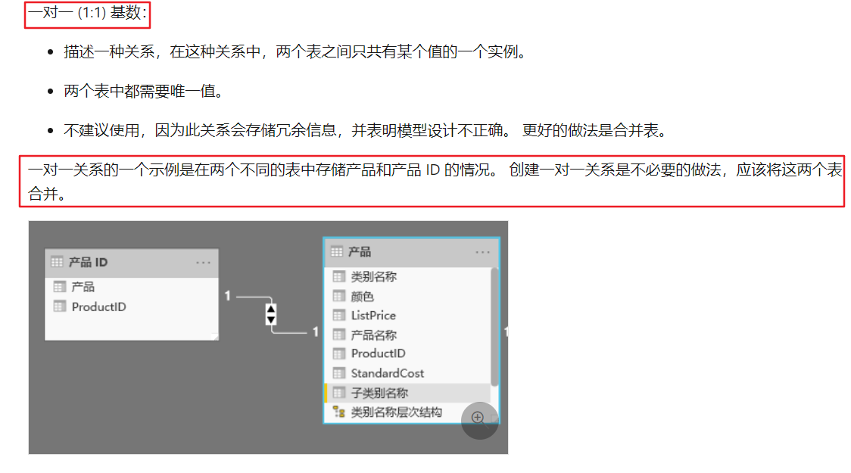
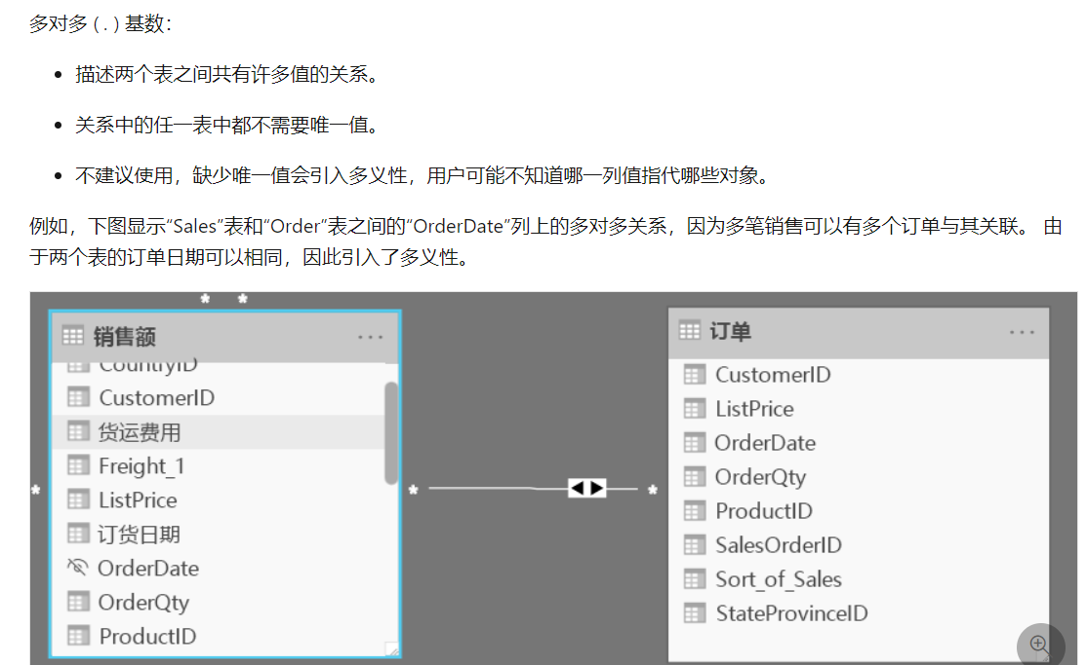

把相关字段归类

Line and Clustered Column
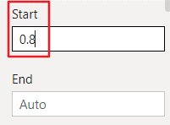
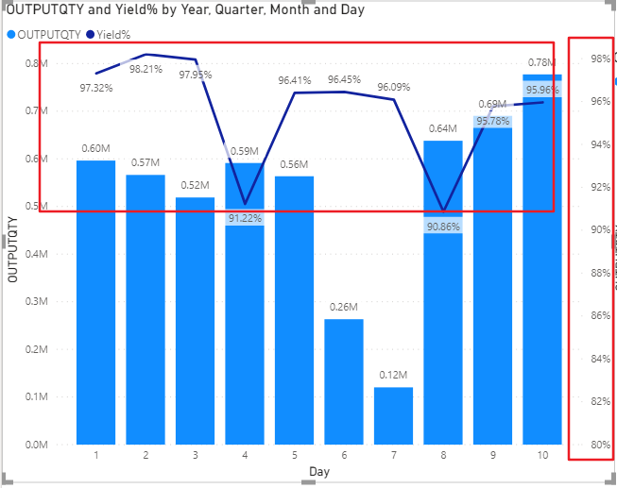
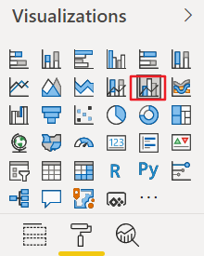

1.修改右轴的基准线百分比，右轴的值是Line values决定的。现在是根据值自动统计出的百分比
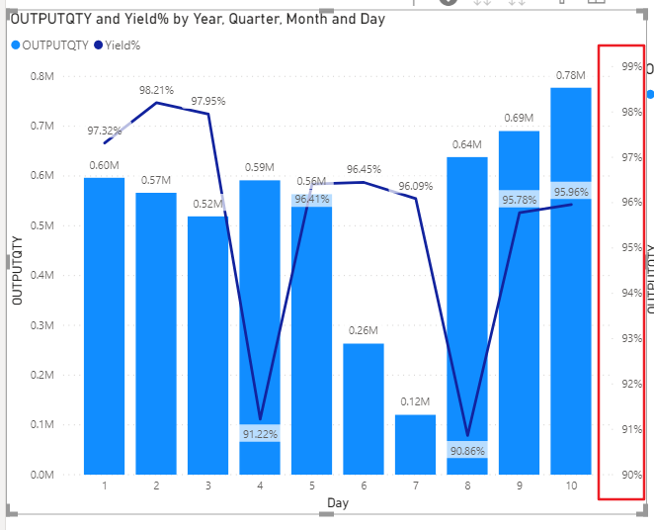
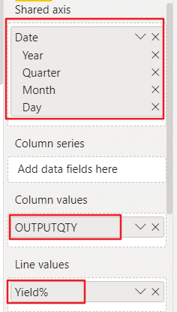

2.如果要修改成最底下的值为80%，需这样修改

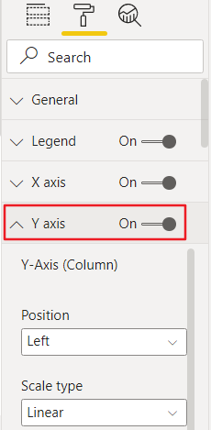

 | Show Secondary关掉表示，右轴关闭不看百分比
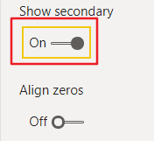

 | Align zeros打开表示，右轴的百分比从0开始统计，chart变成这样
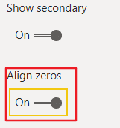
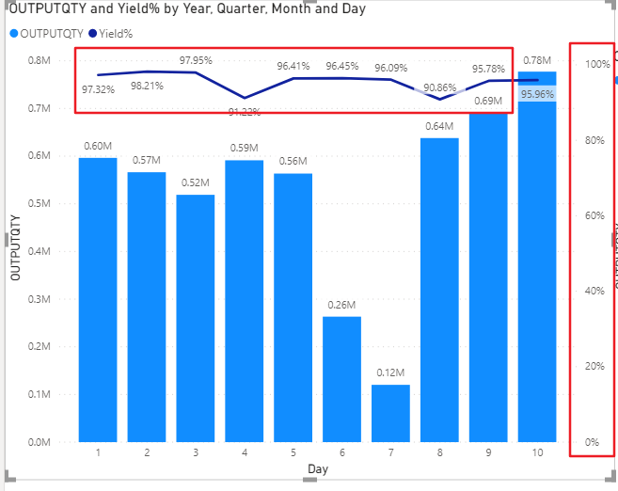

这个选项代表了右轴是显示在左边还是右边
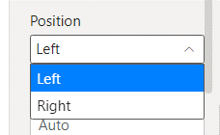

这个值就代表了右轴百分比的开始值，因为我这个chart的右轴最高是100%，所以start就设置成0.8为最低值就从80%开始统计了，End不用设

